Sheet1
OPPO接入注意事项
编号 | 注意事项 | 备注
1 | Banner注意点：
2 | banner不能与插屏式原生和插屏广告同时展示，因此显示插屏式原生和插屏广告的时候，需要隐藏/覆盖掉当前banner
3 | banner在未切换页面时，不允许重新拉取（可在官方文档v3.0广告规范中确认），所以游戏页面可以一直显示，在结算页面、全屏导出页面、首页界面可以更新，尽量增加banner曝光
4 | 小游戏自带加载页不允许展示banner，附图在群里（也可在官方文档v3.0广告规范中确认）
5 | OPPO规定banner上方按钮文字（大多为视频按钮下的“点击跳过”按钮）不得贴近banner造成用户误点，banner上方按钮文字（大多为视频按钮下的“点击跳过”按钮）不得延时出现
6 | banner点击率一般不得超过5%，在7%左右也是可以的，不违规情况下点击率一般在1%，如需要进行提高banner点击率的操作，例如第4点中出现的文字延时出现、第4点未提及的文字上移，需接入后台开关zs_switch
7 | 插屏式原生/插屏广告：（插屏式原生本质是用原生广告的ID,只是自己处理成插屏的样式）
8 | 是否展示：后台配置版本号与当前版本号不一致时，不展示插屏式原生/插屏广告；版本号与当前版本一致时，展示插屏式原生/插屏广告
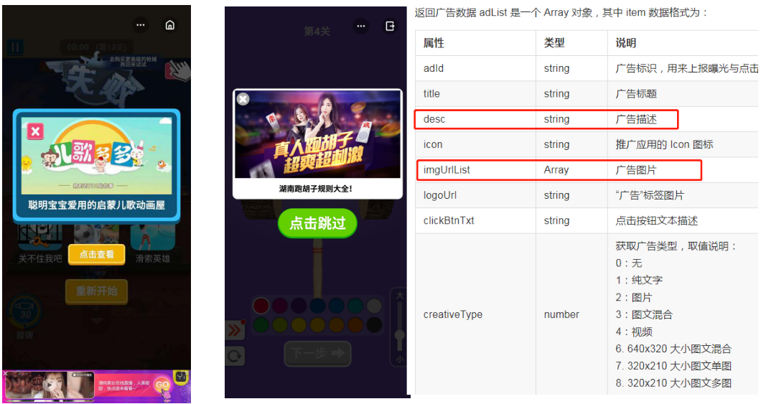
9 | 原生广告误触开关逻辑： 1.原生广告误触开关为1时，插屏式原生下方按钮文字显示为“点击查看”或“查看广告”，点击此按钮可以跳转进入广告； 2.原生广告误触开关为0时，插屏式原生下方按钮为“点击跳过”，点击“点击跳过”按钮可以关闭广告。（详情看文档右边对应的图） |  | 编号9相关图
10 | 点击广告图片需要跳转进入广告（无视开关情况）
11 | 点击图片左上角或者右上角的关闭按钮可以关闭广告（无视开关情况）
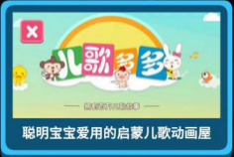
12 | 从插屏式原生/插屏广告跳出去后，返回直接关闭当前插屏
13 | 插屏广告违规情况1：插屏式原生和插屏广告加起来不能展示超过8次，静态式原生无限制，可增加其他静态原生曝光，由于总数有限制，因此优先展示插屏式原生广告，基本不展示插屏广告；
14 | 插屏广告违规情况2：插屏式原生和插屏广告不能在10秒内频繁展示
15 | 插屏广告违规情况3：插屏式原生、插屏广告、banner不能同时展示，因此展示插屏式原生时，需隐藏当前banner
16 | 提高广告展示成功率方法1：可在成功页的插屏式原生（本质还是原生广告）设置2-3个原生id，第一个拉取不到广告时，可以拉去第二个或者第三个
17 | 提高广告展示成功率方法2：失败页的原生id顺序可以与成功页的相反
18 | 提高广告展示成功率方法3： 1.单局游戏时长较短的游戏推荐在每局游戏结束后（不论成功还是失败）展示； 2.单局游戏时长较长的游戏，除了在每局游戏结束后（不论成功还是失败）展示外，建议在用户会主动点击的弹窗出现页，例如用户主动点击商城、皮肤后出现的弹窗，展示插屏式原生广告
19 | 提高广告点击率方法1：插屏式原生广告需调用广告描述desc，因为广告描述可以有效提升原生广告点击率
20 | 提高广告点击率方法2：展示一次原生广告后，不论用户有没有点击，下次展示的广告都刷新
21 | 视频
22 | 视频按钮上需有视频播放小图标
23 | 视频不得默认勾选播放
24 | 视频按钮下方的跳过按钮不得延时出现，不得靠近banner
25 | banner和视频是否展示不受任何开关控制
26 | 视频拉取不到时需有提示
27 | 导出
28 | 导出分为普通导出，如首页侧栏导出、游戏页侧栏导出、单个icon式导出（导出的广告可固定时间轮换）、结束页（如复活、多倍领取页）的六个导出（导出的广告可固定时间轮换或上下轮播），均接入导出位置开关。（红字导出必须有）
29 | OPPO不允许的导出情况：全屏导出、侧栏和单个icon式导出同时展示、底部轮播
30 | 为提高导出效果和收入，需要每次游戏结束不论成功还是失败，都展示结算页导出、插屏式原生，且互相不影响对方是否展示
31 | 其他注意事项
32 | 需接入oppo数据上报，截图如下，此功能最低支持1060，但游戏打包时需最低兼容至1050
33 | 游戏需有背景音乐，关闭和打开背景音乐按钮需要正常工作，需可以通过手机自带调节音量按钮来调节音量
34 | 是否调用了登录接口，没有调用的话需要报备一下（这里可以和运营沟通）
35 | 用户数据需要保存在服务器，如果是保存在本地，用户清理缓存会造成游戏记录流失，需要给用户提示，提示：您的数据保存在本地，清理缓存数据会丢失（这里可以和运营沟通）
36 | 测试原生广告与导出等弹窗时，需联系相关人员，因部分区域被屏蔽无法进行正常测试

